data
미세먼지가 시간이 지날수록 심해졌을 것이다

 | 시간별 미세먼지

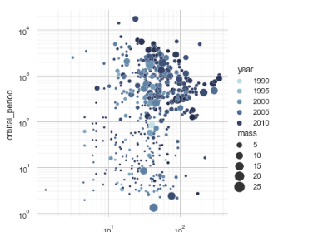

 | scatter plot
 | x=시간
 | y 미먼
 | 지역별 점으로??

 | 시간별 미세먼지

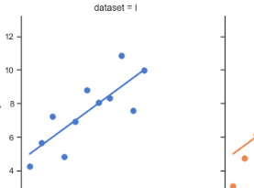

 | 직선 시간
 | 점 미세먼지

 | 시간별 미세먼지

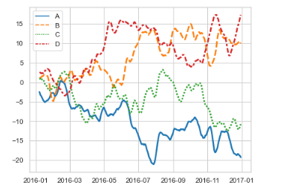

 | 지역별로 한줄씩? 8도로 합쳐도 될 거 같고??

중국과 가까운 쪽이 미세먼지가 심할 것이다
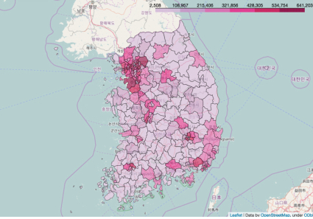

 | 예전 | 지금

미세먼지와 폐암 발병률이 같은 방향으로 갈 것이다

 | 선 발병률
 | 점 미먼

 | 발병률
 | 미먼

